Hoja2
Country Name | 2020-03-01 | 2020-03-02 | 2020-03-03 | 2020-03-04 | 2020-03-05 | 2020-03-06 | 2020-03-07 | 2020-03-08 | 2020-03-09 | 2020-03-10 | 2020-03-11 | 2020-03-12 | 2020-03-13 | 2020-03-14 | 2020-03-15 | 2020-03-16 | 2020-03-17 | 2020-03-18 | 2020-03-19 | 2020-03-20 | 2020-03-21 | 2020-03-22 | 2020-03-23 | 2020-03-24 | 2020-03-25 | 2020-03-26 | 2020-03-27 | 2020-03-28 | 2020-03-29 | 2020-03-30 | 2020-03-31 | 2020-04-01 | 2020-04-02 | 2020-04-03 | 2020-04-04 | 2020-04-05 | 2020-04-06 | 2020-04-07 | 2020-04-08 | 2020-04-09 | 2020-04-10 | 2020-04-11 | 2020-04-12 | 2020-04-13 | 2020-04-14 | 2020-04-15 | 2020-04-16 | 2020-04-17 | 2020-04-18 | 2020-04-19 | 2020-04-20 | 2020-04-21 | 2020-04-22 | 2020-04-23 | 2020-04-24 | 2020-04-25 | 2020-04-26 | 2020-04-27 | 2020-04-28 | 2020-04-29 | 2020-04-30 | 2020-05-01 | 2020-05-02 | 2020-05-03 | 2020-05-04 | 2020-05-05 | 2020-05-06 | 2020-05-07 | 2020-05-08 | 2020-05-09 | 2020-05-10 | 2020-05-11 | 2020-05-12 | 2020-05-13 | 2020-05-14 | 2020-05-15 | 2020-05-16 | 2020-05-17 | 2020-05-18
Peru | 0 | 0 | 0 | 0 | 14 | 17 | 17 | 17 | 17 | 17 | 20 | 49 | 49 | 58 | 72 | 92 | 92 | 92 | 92 | 92 | 92 | 92 | 92 | 92 | 92 | 92 | 92 | 92 | 92 | 92 | 92 | 92 | 92 | 92 | 92 | 92 | 92 | 92 | 92 | 92 | 92 | 92 | 92 | 92 | 92 | 92 | 92 | 92 | 92 | 92 | 92 | 92 | 92 | 92 | 92 | 92 | 92 | 92 | 92 | 92 | 92 | 97 | 97 | 97 | 97 | 97 | 97 | 97 | 97 | 97 | 97 | 97 | 97 | 97 | 97 | 97 | 97 | 97 | 97

Índice de Respuesta Gubernamental en Cuarentena

 |  |  |  |  |  |  |  |  |  |  |  |  |  |  |  |  |  |  |  |  |  |  |  |  |  |  |  |  |  |  |  |  |  |  |  |  |  |  |  |  |  |  |  |  |  |  |  |  |  |  |  |  |  |  |  |  |  |  |  |  |  |  |  |  |  |  |  |  |  | Universidad de Oxford - OxCGRT

Hoja6
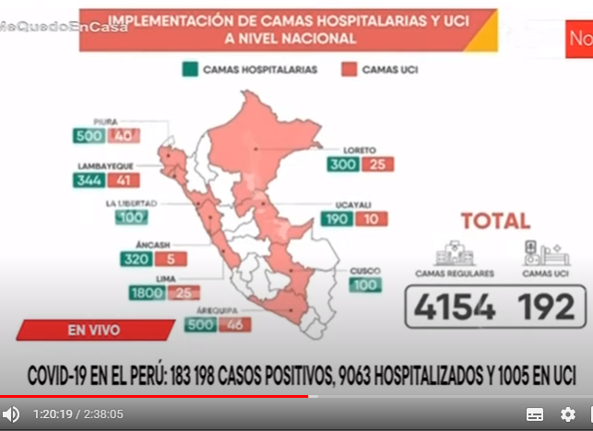
Camas hospitalarias por 10,000 habitantes |  |  | Años 2010 y 2018

Departamento | 2010 | 2018 | Variación

PERÚ | 15.2 | 16.0 | 0.8
ANCASH | 15.5 | 14.7 | -0.8 | 1
CALLAO | 19.3 | 24.3 | 5.0
ICA | 13.2 | 14.6 | 1.4 |  | 24.3 | 1 | 0.095238095238 | 2.3142857143
LAMBAYEQUE | 11.4 | 15.6 | 4.2 |  | 18.6 | 9.5 | 0.90476190476 | 16.828571429
LIMA | 19.2 | 18.6 | -0.6 | 1 |  | 10.5
LORETO | 11.2 | 10.3 | -0.9 | 1 |  |  |  | 19.142857143
PIURA | 10.9 | 11.1 | 0.2 | 1
TUMBES | 16.3 | 17.4 | 1.1
UCAYALI | 13.9 | 15.8 | 1.9

https://www.minsa.gob.pe/reunis/recursos_salud/index_camas_hospitalarias.asp

Hoja13
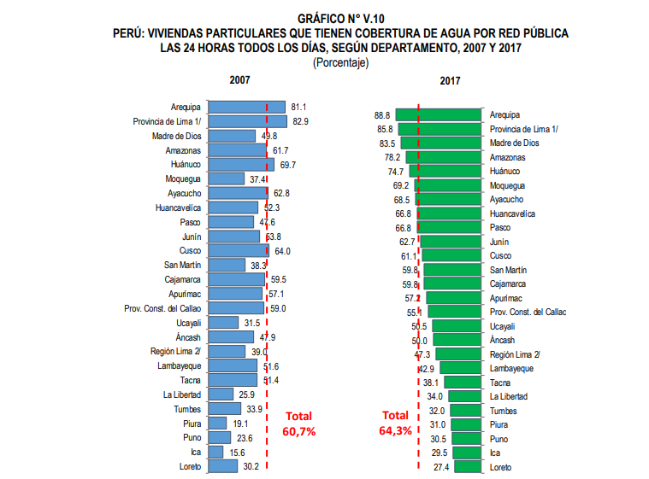
Cobertura de Agua las 24 horas del día |  |  | 2007 y 2017

Departamento | 2007 | 2017 | Variación

PERÚ | 60.7 | 64.3 | 3.6
ANCASH | 47.9 | 50.0 | 2.1 | 1
CALLAO | 59.0 | 55.1 | -3.9 | 1
ICA | 15.6 | 29.5 | 13.9 | 1 | 55.1 | 1 | 0.095238095238 | 5.2476190476
LAMBAYEQUE | 51.6 | 42.9 | -8.7 | 1 | 82.2 | 9.5 | 0.90476190476 | 74.351722426
LIMA | 79.3 | 82.2 | 2.9 |  |  | 10.5
LORETO | 30.2 | 27.4 | -2.8 | 1 |  |  |  | 79.599341474
PIURA | 19.1 | 31.0 | 11.9 | 1
TUMBES | 33.9 | 32.0 | -1.9 | 1
UCAYALI | 31.5 | 50.5 | 19.0 | 1

https://www.inei.gob.pe/media/MenuRecursivo/publicaciones_digitales/Est/Lib1539/cap05.pdf

7596058 | 82.9 | 85.8 | 8436399
679765 | 39.0 | 47.3 | 876042

